Hoja1
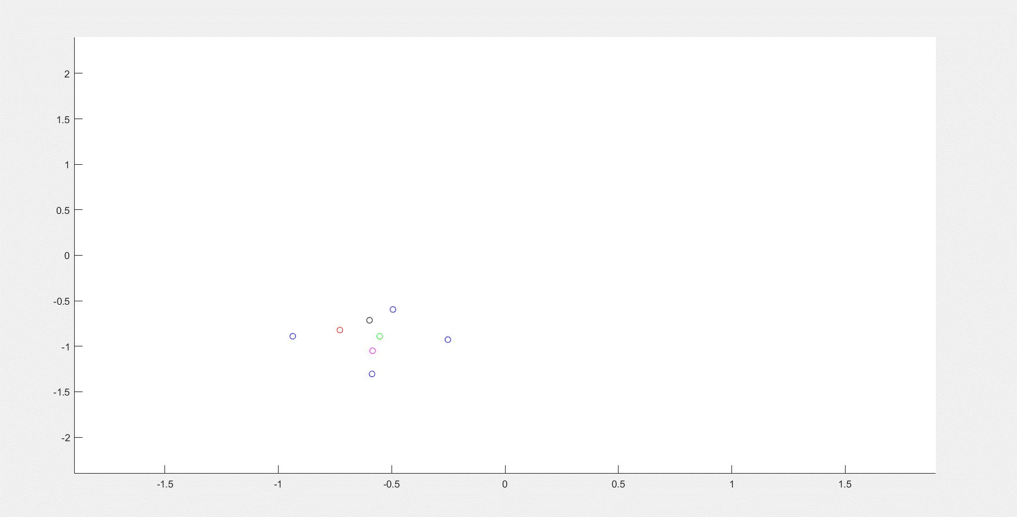
Error:1, ECM contra cantidad de puntos
Error = 1
Caso | Cant puntos | ECM |  | V. promedio
Agente2ciclos | 1500 | 3.88E-04 | 2.48E-04 | 16
Agente3ciclos | 1000 | 1.37E-03 | 6.20E-04 | 25
Agente5ciclos | 600 | 1.88E-03 | 6.38E-04 | 44
Agente8ciclos | 375 | 1.55E-02 | 1.33E-02 | 63

Error = 0.5
Caso | Cant. Puntos | ECM |  | V. promedio
Agente2ciclos | 1500 | 2.50E-02 | 1.52E-02 | 13
Agente3ciclos | 1000 | 4.93E-02 | 1.55E-02 | 19
Agente5ciclos | 600 | 1.70E-01 | 1.69E-01 | 38
Agente8ciclos | 375 | 2.83E-01 | 5.17E-01 | 62

Error: 0.5, ECM contra cantidad de puntos

